Gráfico1
 | Siniestro ocurrido
 | 242,818.99
 | 302,229.25
 | 2,076,606.71
 | 384,111.29
 | 101,577.45
 | 1,453,557.52
 | 1,606,457.76
 | 110,792.82
 | 228,917.59
 | 1,635,889.50
 | 682,913.47
 | 611,861.91
 | 82,395.84
 | 198,312.65
 | 393,240.35
 | 83,759.78
 | 82,247.91
 | 696,416.43
 | 41,953.84
 | 167,121.63
 | 295,988.77
 | 122,454.36
 | 77,597.80
 | 555,671.34
 | 138,968.13
 | 138,436.36
 | 107,581.30
 | 127,092.68
 | 30,028.02
 | 338,985.57
 | 177,049.40
 | 62,504.45
 | 128,715.79
 | 40,864.67
 | 121,051.62
 | 3,368,460.24
 | 92,403.21
 | 267,440.90
 | 487,629.47
 | 278,866.00
 | 81,262.80
 | 283,533.39
 | 1,791,722.61
 | 76,725.24
 | 157,499.46
 | 633,148.99
 | 323,626.69
 | 150,623.73
 | 856,693.11
 | 427,291.78
...

Hoja3
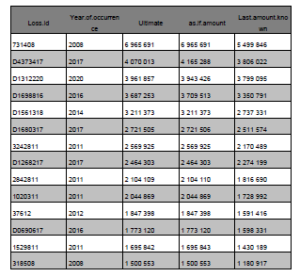
 |  |  | 2008 | 2020 | -12

8 | 6,965,961.00
17 | 4,070,000.00
20 | 3,960,000.00
16 | 3,687,000.00
16 | 3,200,000.00
14 | 2,700,000.00
17 | 2,500,000.00
11 | 2,600,000.00
17 | 2,400,000.00
11 | 2,100,000.00
11 | 2,000,000.00
12 | 1,847,000.00
16 | 1,700,000.00
11 | 1,600,000.00
8 | 1,500,000.00
 | 42,829,961.00 | 76,482,073,214.29 |  | 12 | 7,754,245,357.72
 |  |  |  | 11 | 7,384,995,578.79
 |  |  |  | 10 | 7,033,329,122.65
 |  |  |  | 9 | 6,698,408,688.24
 |  |  |  | 8 | 6,379,436,845.94
 |  |  |  | 7 | 6,075,654,138.99
 |  |  |  | 6 | 5,786,337,275.23
 |  |  |  | 5 | 5,510,797,404.98
 |  |  |  | 4 | 5,248,378,480.94
 |  |  |  | 3 | 4,998,455,696.13
400.000 |  |  |  | 2 | 4,760,433,996.31
441.000 |  |  |  | 1 | 4,533,746,663.16
841.000 |  |  |  | 1 | 4,317,853,964.91
29.000 | 841.000
 |  |  |  |  | 76,482,073,214.00

